关系图
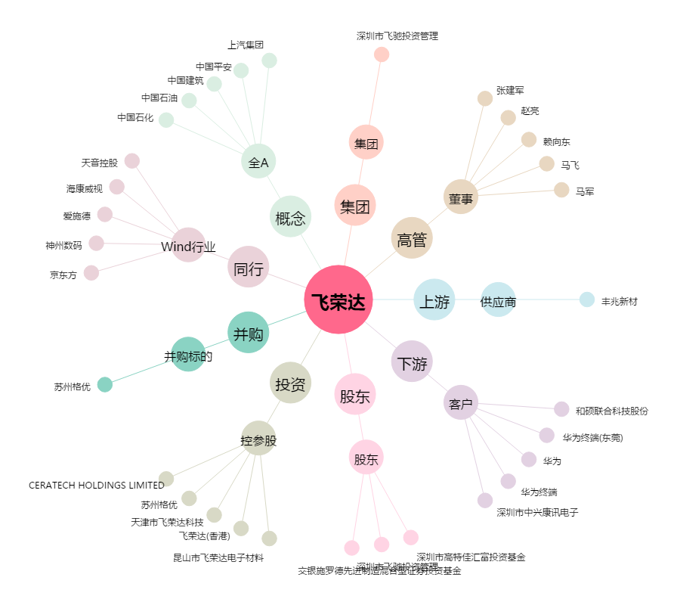
飞荣达[300602.SZ] - 关系概览图

